PART CD
Danby Model: DCR016KA1WDB
Factory Model: BC-47CC
Effective Date: September 3rd, 2018
Revision: '00 |  | Updated Part Number, March 2019
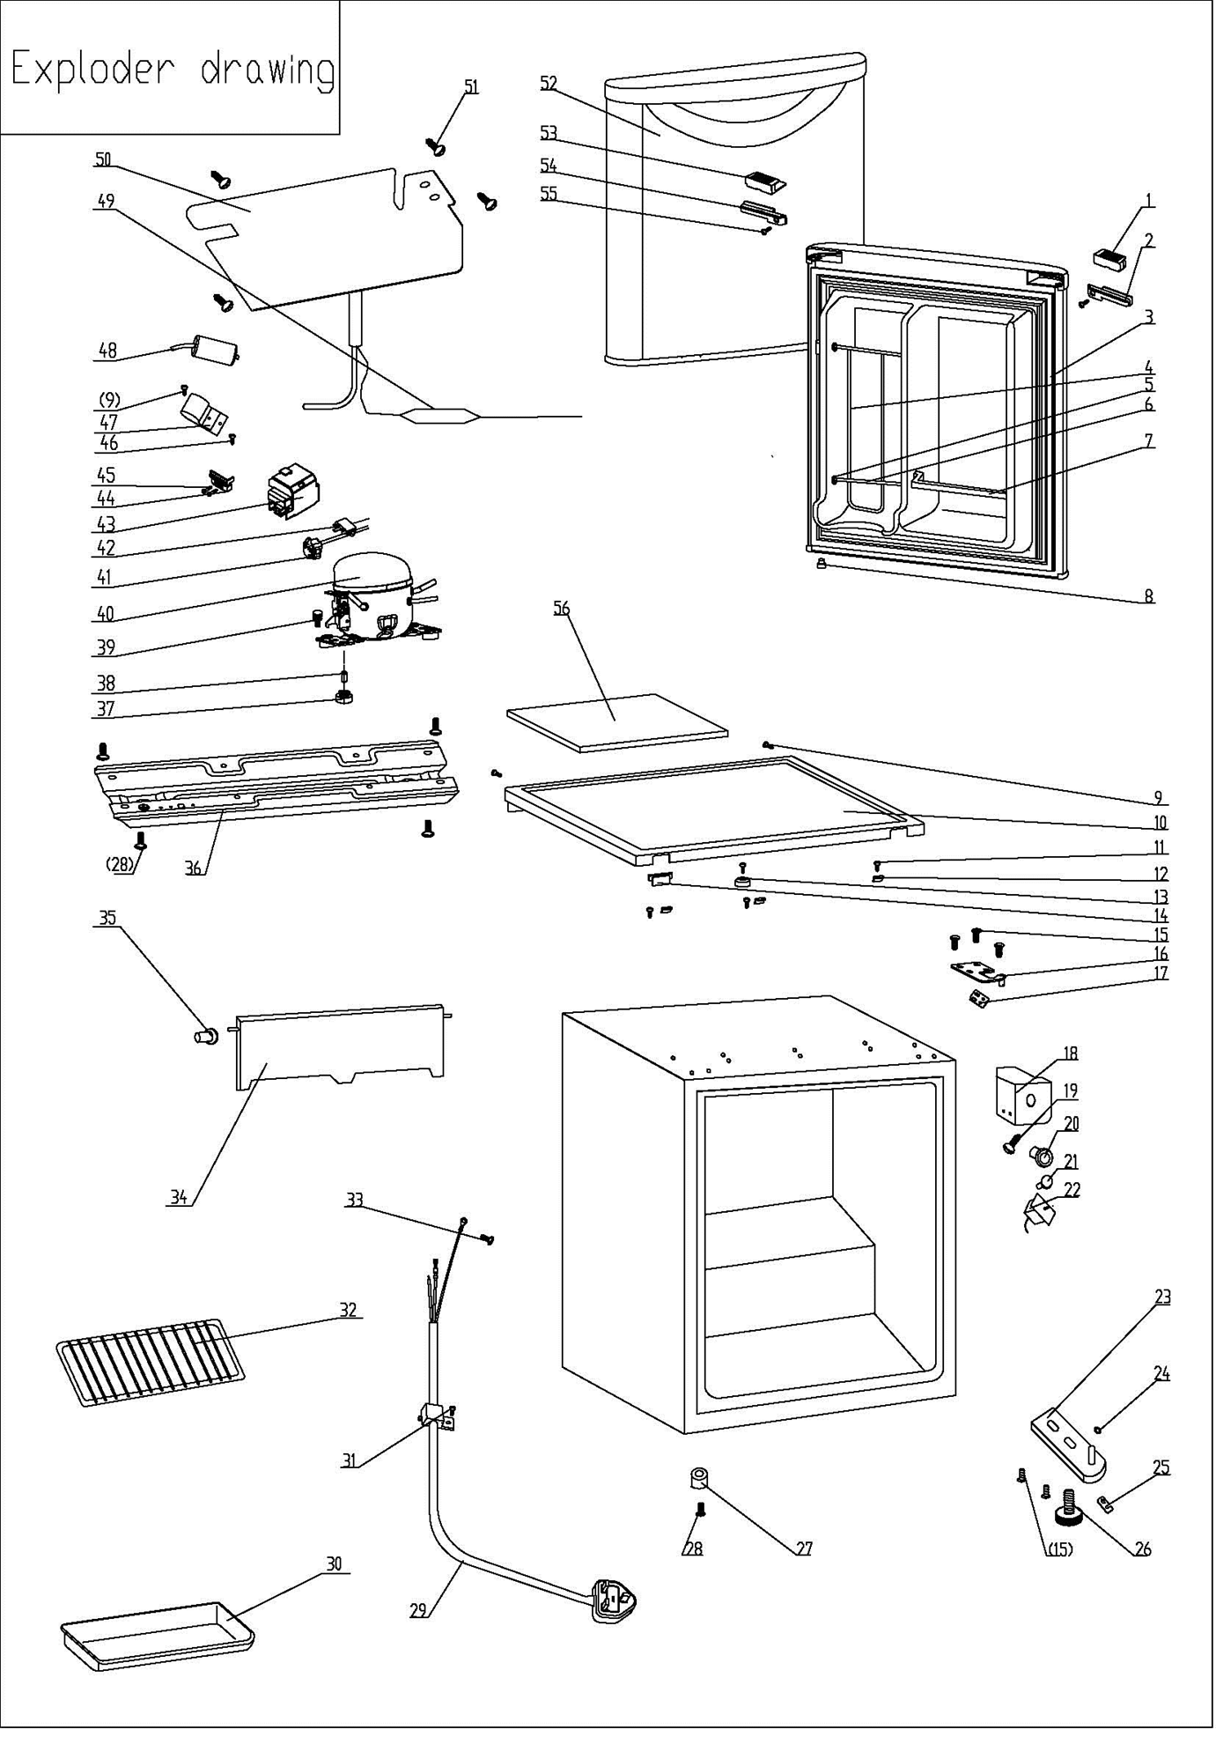
NO | PART NUMBER |  | PART DESCRIPTION (ENG) | QTY | PARTS SPECIFICATION | Notes
1 | 1.02.01.12.061 |  | Upper Door Left Cover I | 1 | ABS, white
2 | 1.25.02.01.12.062 | 1.02.01.12.098 | Upper Door Left CoverII | 1 | ABS, white
3 | 1.05.35.03.108 |  | Door Gasket-Push | 1 | light grey
4 | 1.05.08.04.121 |  | Can Support(Chute Bar) | 1 | 45#steel, white
5 | 1.25.02.09.01.017 |  | Bushing | 6 | ABS, white
6 | 1.05.08.04.119 |  | Shelf Bar | 2 | 45#steel, white
7 | 1.25.02.07.01.049 |  | Curve Shelf | 1 | ABS, white
8 | 1.05.05.01.018 |  | Upper Door Limit Cap | 1 | Q235A
9 | 1.05.03.02.001 |  | Flat Tapping Screw（4×12） | 3 | JIS tapping screw, 4×12 | Special Order
10 | 1.25.02.01.08.569 |  | Worktop | 1 | ABS(white)
11 | 1.05.03.04.012 |  | Triangle lock screw（4×12） | 3 | Triangle lock screw, 4×12 | Special Order
12 | 3.5.2.06.011 |  | Hook | 3 | B-1.5/Q235-A（galvanize）
13 | 1.25.02.01.08.557 |  | Worktop Limit Ring | 1 | ABS, black
14 | 1.25.02.01.08.563 |  | Worktop Cover | 1 | ABS(white)
15 | 1.05.03.03.019 |  | Screw Assy (M5*16,big washer) | 5 | M5×16(big washer φ16)
16 | 3.2.02.11.048 |  | Upper Hinge(white) | 1 | t3.0/Q235-A,white
17 | 1.04.12.03.057 |  | Upper Hinge Rubber Washer | 1 | rubber, t=0.8, black
18 | 1.25.02.15.03.006 |  | Thermostat Cover | 1 | ABS, white | Special Order
19 | 1.05.02.02.015 |  | Tapping Screw4.2×16 | 1 | GB/T845 SS screw, 4.2×16 | Special Order
20 | 1.25.02.15.06.007 |  | Thermostat Knob | 1 | ABS, white
21 | 1.25.02.15.07.001 |  | Defrost Button | 1 | ABS, red
22 | 1.03.02.01.143 |  | Thermostat | 1 | WSF23S-101-224N (WSF23S-L(E))
23 | 3.2.02.12.056 |  | Bottom Hinge(white) | 1 | t2.5/Q235-A, white
24 | 1.04.12.03.013 |  | Bottom Hinge Rubber Washer | 1 | rubber,t=1.6, black
25 | 1.25.02.12.02.002 |  | Door Spindle Washer(white) | 1 | ABS, white
26 | 1.25.02.12.06.009 | 1.02.12.06.033 | Adjustable Foot | 1 | ABS, black
27 | 1.25.02.12.06.001 | 1.02.12.06.034 | Foot | 1 | ABS, black
28 | 1.05.03.03.002 |  | Foot Screw（M6*14) | 5 | GB/T9074.13 Bolt Assy, M6×14
29 | 1.01.01.01.438R |  | Power Cord Assy | 1 | YSD-02 (Plug) H05VV-F
30 | 1.02.03.04.001 |  | Drip Tray | 1 | PS, transparent
31 | 1.05.03.02.006 |  | Tapping Screw4×12(ROHS) | 1 | tapping Screw, 4×12(milling) | Special Order
32 | 1.05.08.04.146 |  | Half Wire Shelf | 1 | 45# wire, white
33 | 1.05.03.01.001 |  | Copper Screw（4×8） | 2 | GB/T818 screw, M4×8 | Special Order
34 | 1.25.02.03.02.009 |  | Evaporator Door | 1 | ABS, white
35 | 1.02.09.01.006 |  | Evaporator Door Bushing | 1 | PP, transparent
36 | 3.5.2.02.0041 |  | Compressor Baseplate | 1 | t0.8/Galvanized | Special Order
37 | 1.03.01.01.468B |  | Compressor Rubber Washer | 4 | balck | Special Order
38 | 1.03.01.01.468A |  | Compressor Sleeve | 4 | CTE943-2 | Special Order
39 | 1.03.01.01.468D |  | Compressor Screw | 4 | GB/T9074.13 Bolt Assy, M6×28 | Special Order
40 | 1.03.01.01.468 |  | Compressor | 1 | EYK40 | Special Order
41 | 1.03.01.01.468PTC |  | PTC Starter | 1 | QP2-15 or 8EA19B3-02
42 | 1.03.01.01.468F |  | Overheat Protector | 1 | BT18-105 or 4TM104KFBYY-53
43 | 1.03.01.01.468G |  | PTC Cover | 1 | ABS, black | Special Order
44 | 1.03.01.01.468H |  | Clamp | 1 | PC/ABS mixture | Special Order
45 | 1.03.01.01.468M |  | Tapping Screw(ST3.5*19) | 2 | GB/T845,ST3.5×19 | Special Order
46 | 1.05.03.02.003 |  | Flat Tapping Screw（5×13） | 1 | JIS tapping screw, 5×13 | Special Order
47 | 3.5.2.01.0793 |  | Capacitor Bracket | 1 | Galvanized Platet 0.3 | Special Order
48 | 1.03.01.01.468C |  | Capacitor | 1 | CBB65 or CBB65D or CBB65A-2
49 | 1.03.30.03.024 |  | Filter | 1 | BC122.3.0 | Special Order
50 | 1.05.20.01.111 |  | Evaporator | 1 | BC47 | Special Order
51 | 1.05.02.07.001 |  | SS screw(white painting) | 4 | GB/T845 tapping screw, 4×16 | Special Order
52 | 3.2.05.2.01.0621 |  | Door Assy(white) | 1 | white
53 | 1.25.02.01.12.061 | 1.02.01.12.097 | Upper Door Right CoverI | 1 | ABS, white
54 | 1.25.02.01.12.063 | 1.02.01.12.099 | UpperDoor Right Cover II | 1 | ABS, white
55 | 1.05.02.02.003 |  | Stainless steel tapping screw | 1 | GB/T45 SS tapping screw3.5×9.5
56 | 1.06.15.09.003 |  | Worktop Support EPS Foam | 1 | EPS, white | Special Order

